Catalogue
 |  |  | LOOLIPO SODERTEX Rue Rémi Moïse - ZAC Montrambert-Pigeot 42150 LA RICAMARIE - France www.sodertex.com |  |  |  |  |  |  |  | Virginia BERGERON Responsable commerciale France & Export Sales manager vbergeron@sodertex.com LD : + 33 (0)4 82 77 15 35 Port : +33 (0)7 56 37 15 73 |  |  |  | Catalogue LOOLIPO

ENTREPRISE |  |  | ASSO. DES LUDOTHEQUES FRANCAISES |  | Date d'envoi |  |  |  |  |  |  |  |  |  | Minimum de commande: 150€
CONTACT |  |  | Antonin Merieux |  | Date dernière M.a.j. |  |  |  |  |  |  |  |  |  | Franco de port: 400€

Offre de prix 2026
 |  |  |  |  |  |  |  |  |  |  |  | T2 | T2
 | Référence | Nouveauté | Nom produit | Age conseillé | Photo | MOQ | PCB | Gencode | Code douanier | Poids net ( g ) | Poids brut ( g ) | Prix achat HT | Taux de marge commerciale | Prix de vente conseillé TTC | Commentaires
 | L635935 |  | PRESSE À FLEURS EN BOIS ET FEUILLES - BOTANISTE EN HERBE - 17 x 17 x 6 cm - 1 pc - 1 coloris | 5 + | 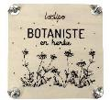 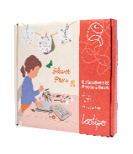 | 6 | 20 | 3701385304857 | 9503 00 70 | 406 | 409 | 5.18 € | 59 % | 14.99 €
 | L636936 |  | JEU EN BOIS PERSONNALISABLE - QUI SUIS-JE ? - 25 x 19 cm - 2 pcs - 1 coloris | 3 + | 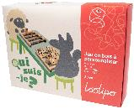 | 6 | 10 | 3701385304864 | 95030061 | 500 | 684 | 19.99 € | 31 % | 34.99 €
 | L641941 |  | JEU DE BRICOLAGE EN BOIS - TOURNE & VISSE - 20 x 3,5 x 3,5 cm - 10 pcs - 1 coloris | 3 + | 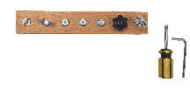 | 6 | 40 | 3701385306158 | 9503 00 70 00 | 265 | 298 | 9.57 € | 45 % | 20.99 €
 | L647947 | Nouveauté 2025 | MAQUETTE COUCHES TERRESTRES - STRATA TERRA - ⌀ 30 cm - 1 socle + 15 couches + 45 éléments + 60 cartes infos couches + 1 livret - Coloris assortis | 7 + | 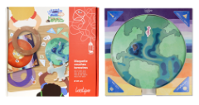 | 6 | 10 | 3701385308381 | 95030069 | 790 | 790 | 18.02 € | 34 % | 32.99 €
 | L648948 | Nouveauté 2025 | ROUE 5 EN 1 SOLEIL-TERRE-LUNE - ASTRO TERRA - MADE IN EUROPE - ⌀ 50 cm - 1 roue recto-verso - Coloris assortis | 7 + | 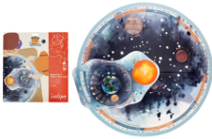 | 6 | 50 | 3701385308398 | 95030069 | 150 | 218 | 15.77 € | 32 % | 27.99 €
 | L649949 | Nouveauté 2025 | MON PLATEAU SYSTÈME SOLAIRE - ASTRO ORBITA - ⌀ 35 cm - 1 plateau + 10 cartes informatives + 9 toupies - Coloris assortis | 7 + | 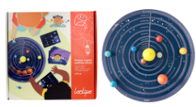 | 6 | 10 | 3701385308404 | 95030070 | 700 | 900 | 19.15 € | 34 % | 34.99 €
 | L651951 | Nouveauté 2025 | MES CARTES EN MOUVEMENT - MADE IN EUROPE - 9 x 13 cm - 30 cartes + 3 lecteurs - Coloris assortis - | 3 + | 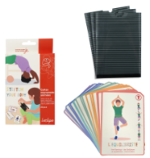 | 6 | 50 | 3701385308497 | 44219999 | 166 | 184 | 8.29 € | 38 % | 15.99 €
 | L730010 |  | POCHOIRS - MON JARDIN BOTANIQUE - 14 x 14 cm - 6 pcs - 1 coloris | 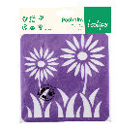 3 + |  | 6 | 144 | 3701385302495 | 39269097 | 32 | 48 | 1.65 € | 50 % | 3.99 €
 | L730002 |  | POCHOIRS - MON POTAGER - 14 x 14 cm - 6 pcs - 1 coloris | 3 + | 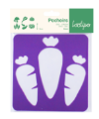 | 6 | 144 | 3701385301993 | 39269097 | 32 | 48 | 1.65 € | 50 % | 3.99 €
 | L730007 |  | POCHOIRS - CHIFFRES & LETTRES - 14 x 14 cm - 6 pcs - 1 coloris | 3 + | 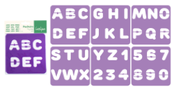 | 6 | 144 | 3701385302150 | 39269097 | 32 | 48 | 1.65 € | 50 % | 3.99 €
 | L730001 |  | POCHOIRS - MON VERGER - 14 x 14 cm - 6 pcs - 1 coloris | 3 + | 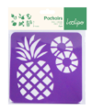 | 6 | 144 | 3701385301986 | 39269097 | 32 | 48 | 1.65 € | 50 % | 3.99 €
 | L730018 |  | POCHOIRS & TRACETTES - LES FORMES - 14 x 14 cm - 6 pcs - 1 coloris assorti | 3 + | 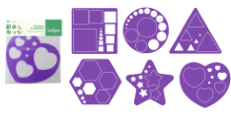 | 6 | 144 | 3701385305915 | 39269097 | 21 | 27 | 1.65 € | 50 % | 3.99 €
 | L730011 |  | POCHOIRS - IL ÉTAIT UNE FOIS - 14 x 14 cm - 6 pcs - 1 coloris | 3 + |  | 6 | 144 | 3701385304062 | 39269097 | 32 | 48 | 1.65 € | 50 % | 3.99 €
 | L730015 |  | POCHOIRS - MES TRANSPORTS - 14 x 14 cm - 6 pcs - 1 coloris | 3 + |  | 6 | 144 | 3701385302310 | 39269097 | 32 | 48 | 1.65 € | 50 % | 3.99 €
 | L730006 |  | POCHOIRS - VIVE LE VENT - 14 x 14 cm - 6 pcs - 1 coloris | 3 + |  | 6 | 144 | 3701385300590 | 39269097 | 32 | 48 | 1.65 € | 50 % | 3.99 €
 | L730003 |  | POCHOIRS & TRACETTES - PÂQUES - 14 x 14 cm - 6 pcs - 1 coloris | 3 + |  | 6 | 144 | 3701385302006 | 39269097 | 32 | 48 | 1.65 € | 50 % | 3.99 €
 | L730019 | Nouveauté 2026 | POCHOIRS & TRACETTES - HALLOWEEN - 14 x 14 cm - 6 pcs - 1 coloris | 3 + | 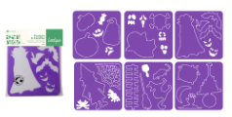 | 6 | 144 | 3701385309623 | 39269097 | 21 | 27 | 1.84 € | 45 % | 3.99 €
 | L730014 |  | POCHOIRS - À L'ABORDAGE - 14 x 14 cm - 6 pcs - 1 coloris | 3 + | 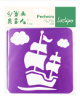 | 6 | 144 | 3701385304093 | 39269097 | 32 | 48 | 1.65 € | 50 % | 3.99 €
 | L730008 |  | POCHOIRS & TRACETTES - À LA MER - 14 x 14 cm - 6 pcs - 1 coloris | 3 + |  | 6 | 144 | 3701385302167 | 39269097 | 32 | 48 | 1.65 € | 50 % | 3.99 €
 | L730004 |  | POCHOIRS & TRACETTES - DANS LA SAVANE - 14 x 14 cm - 6 pcs - 1 coloris | 3 + |  | 6 | 144 | 3701385302013 | 39269097 | 32 | 48 | 1.65 € | 50 % | 3.99 €
 | L730005 |  | POCHOIRS & TRACETTES - À LA FERME - 14 x 14 cm - 6 pcs - 1 coloris | 3 + |  | 6 | 144 | 3701385302020 | 39269097 | 32 | 48 | 1.65 € | 50 % | 3.99 €
 | L730016 |  | POCHOIRS & TRACETTES - LES EMOTIONS - 14 x 14 cm - 6 pcs - 1 coloris | 3 + |  | 6 | 144 | 3701385304109 | 39269097 | 32 | 48 | 1.65 € | 50 % | 3.99 €
 | L730017 |  | POCHOIRS - LES VISAGES - 14 x 14 cm - 6 pcs - 1 coloris | 3 + |  | 6 | 144 | 3701385304116 | 39269097 | 32 | 48 | 1.65 € | 50 % | 3.99 €
 | L110100 | Nouveauté 2026 | PLAQUE DE LINOLEUM 3.2 MM - 105 X 148 MM - 10 COUPONS - 1 COLORIS | 5 + |  | 6 | 20 | 3701385309616 | 3926100000 | 800 | 804 | 8.20 € | 45 % | 17.99 €
 | L749020 |  | TAMPONS TRANSPARENTS - LA FÔRET - 1,5 x 10 cm - 18 pcs - 1 coloris | 3 + | 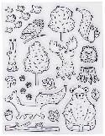 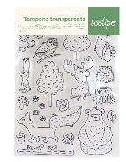 | 6 | 100 | 3701385302952 | 96034090 | 85 | 94 | 1.28 € | 62 % | 3.99 €
 | L749021 |  | TAMPONS TRANSPARENTS - LA JUNGLE - 1,5 x 10 cm - 18 pcs - 1 coloris | 3 + | 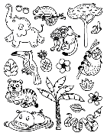 | 6 | 100 | 3701385303331 | 3926400000 | 85 | 94 | 1.28 € | 62 % | 3.99 €
 | L749030 |  | SUPPORTS TAMPONS TRANSPARENTS - ø 7,5 cm - 3 pcs - 1 coloris | 3 + | 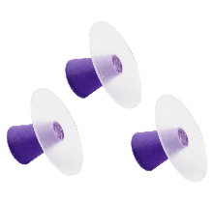 | 6 | 100 | 3701385302969 | 3926909790 | 39 | 59 | 2.08 € | 50 % | 4.99 €
 | L740001 |  | TAMPONS GÉANTS - MES FORMES GÉOMÉTRIQUES - ø 7,5 cm - 10 pcs - 5 coloris | 3 + | 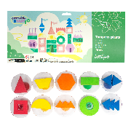 | 6 | 10 | 3701385301948 | 96122000 | 280 | 369 | 10.84 € | 35 % | 19.99 €
 | L740002 |  | TAMPONS GÉANTS - MON BEAU SAPIN - ø 7,5 cm - 10 pcs - 5 coloris | 3 + | 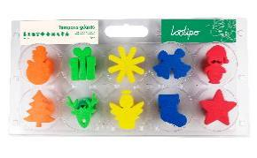 | 6 | 10 | 3701385301955 | 96122000 | 280 | 369 | 10.84 € | 35 % | 19.99 €
 | L740100 |  | MINI TAMPONS EN CAOUTCHOUC + ENCREUR - CHRISTMAS - Tampons : 1 - 4,5 cm Encreur : 4 x 4 cm - 32 pcs - Encreur rouge | 3 + |  | 6 | 50 | 3701385302563 | 96122000 | 58 | 74 | 5.77 € | 34 % | 10.50 €
 | L740101 |  | MINI TAMPONS EN CAOUTCHOUC + ENCREUR - CELEBRATION - Tampons : 1 - 4,5 cm Encreur : 4 x 4 cm - 32 pcs - Encreur vert | 3 + | 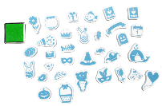 | 6 | 50 | 3701385302570 | 96122000 | 58 | 74 | 5.77 € | 34 % | 10.50 €
 | L740201 |  | TAMPONS EN BOIS - MAXI PACK CHIFFRES & LETTRES MAJUSCULES + ENCREUR 4 COULEURS - Tampons : 2 x 2 x 2 cm Encreur : 4 x 4 x 1 cm - 44 pcs | 3 + | 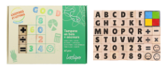 | 6 | 40 | 3701385305021 | 96122000 | 205 | 227 | 5.13 € | 59 % | 14.99 €
 | L740202 |  | TAMPONS EN BOIS - CHIFFRES & LETTRES MAJUSCULES - 2 x 2 x 2 cm - 36 pcs - | 3 + | 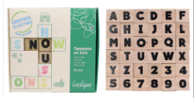 | 6 | 40 | 3701385305038 | 96110000 | 133 | 155 | 4.74 € | 59 % | 13.99 €
 | L740203 |  | TAMPONS EN BOIS - CHIFFRES & LETTRES MINUSCULES - 2 x 2 x 2 cm - 36 pcs - | 3 + | 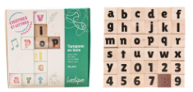 | 6 | 40 | 3701385305045 | 96110000 | 156 | 178 | 4.74 € | 59 % | 13.99 €
 | L740210 |  | TAMPONS GÉANT EN BOIS - HORLOGES - 7 x 5 x 2 cm - 3 pcs - | 3 + | 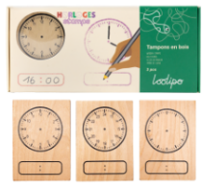 | 6 | 50 | 3701385306042 | 96110000 | 133 | 160 | 6.65 € | 20 % | 9.99 €
 | L740200 |  | TAMPONS EN BOIS - MAYA FAMILY - 1,5 x 7,5 cm - 20 pcs - 2 coloris | 3 + | 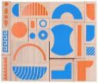 | 6 | 20 | 3701385303171 | 961220000 | 469 | 496 | 6.75 € | 49 % | 15.99 €
 | L740220 | Nouveauté 2025 | TAMPONS OISEAUX À CRÉER + 4 ENCREURS - 17 x 13 cm - 22 pcs - Coloris assortis | 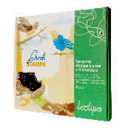 3 + | 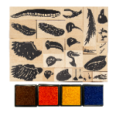 | 6 | 20 | 3701385308411 | 96110000 | 350 | 382 | 7.35 € | 48 % | 16.99 €
 | L740221 | Nouveauté 2025 | TAMPONS INSECTES À CRÉER + 4 ENCREURS - 17 x 13 cm - 26 pcs - Coloris assortis | 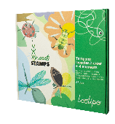 3 + | 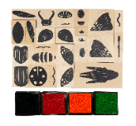 | 6 | 20 | 3701385308428 | 96110000 | 350 | 382 | 7.35 € | 48 % | 16.99 €
 | L740222 | Nouveauté 2025 | TAMPONS POISSONS À CRÉER + 4 ENCREURS - 17 x 13 cm - 21 pcs - Coloris assortis | 3 + | 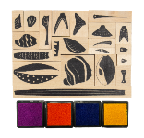 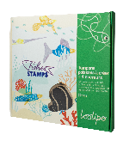 | 6 | 20 | 3701385308435 | 96110000 | 350 | 382 | 7.35 € | 48 % | 16.99 €
 | L749006 |  | TAMPONS EN ÉPONGE - CHIFFRES & LETTRES - 4 x 4,5 cm - 36 pcs - 1 coloris | 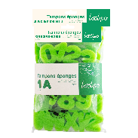 3 + | 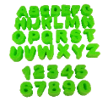 | 6 | 50 | 3701385302174 | 96034090 | 40 | 47 | 5.02 € | 40 % | 9.99 €
 | L749010 |  | TAMPONS EN ÉPONGE - EN ROUTE - 4 x 4,5 cm - 6 pcs - 1 coloris | 3 + | 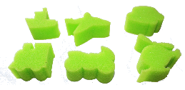 | 6 | 100 | 3900007490101 | 96034090 | 28 | 130 | 2.14 € | 36 % | 3.99 €
 | L749002 |  | TAMPONS EN ÉPONGE - DOUX PRINTEMPS - 6 cm - 6 pcs - 1 coloris | 3 + | 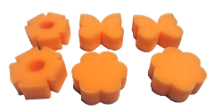 | 6 | 100 | 3701385304284 | 96034090 | 8 | 15 | 2.14 € | 36 % | 3.99 €
 | L749005 |  | TAMPONS EN ÉPONGE - À LA FERME - 6 cm - 6 pcs - 1 coloris | 3 + | 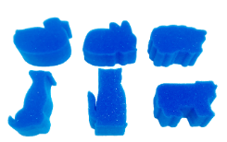 | 6 | 100 | 3701385304321 | 96034090 | 8 | 13 | 2.14 € | 36 % | 3.99 €
 | L741084 |  | MINI TAMPONS EN MOUSSE - MAXI PACK 84 TAMPONS - 3,5 x 3,5 cm - 84 pcs - Coloris assortis | 3 + | 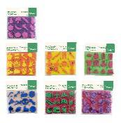 | 6 | 20 | 3701385304260 | 9612 20 00 00 | 125 | 138 | 10.53 € | 49 % | 24.99 €
 | L741000 |  | TAMPONS GÉANTS EN MOUSSE - 4 SAISONS - 5 cm - 16 pcs - 8 coloris | 3 + | 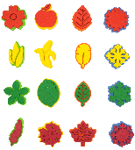 | 6 | 50 | 3701385306059 | 9612 20 00 00 | 48 | 54 | 7.39 € | 45 % | 15.99 €
 | L721012 |  | MINI ENCREURS DIGITAUX - 4 x 4 cm - 12 pcs - 12 coloris | 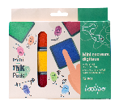 3 + | 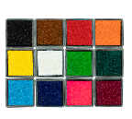 | 6 | 80 | 3701385301870 | 96122000 | 100 | 119 | 3.65 € | 37 % | 6.99 €
 | L721020 |  | ENCREUR GÉANT À COLORER - 16 x 16 cm - 1 pc - 1 coloris | 3 + | 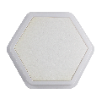 | 6 | 100 | 3701385303096 | 961220000 | 33 | 33 | 1.40 € | 52 % | 3.50 €
 | L720005 |  | ENCREURS DIGITAUX GÉANTS - 5 COLORIS - 16 x 16 cm - 5 pcs - 5 coloris | 3 + |  | 6 | 20 | 3701385301887 | 96122000 | 248 | 248 | 9.19 € | 39 % | 17.99 €
 | L721030 |  | PEINTURE DIGITALE POUR ENCREUR - PACK ROUGE, JAUNE & BLEU - 13 x 3,5 cm - 3 x 80 ML - 3 pcs - 3 coloris | 3 + | 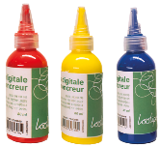 | 6 | 20 | 3701385305731 | 3215907090 | 297 | 298 | 5.67 € | 51 % | 13.99 €
 | L721031 |  | PEINTURE DIGITALE POUR ENCREUR - PACK ROUGE, VERT & VIOLET - 13 x 3,5 cm - 3 x 80 ML - 3 pcs - 3 coloris | 3 + | 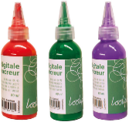 | 6 | 20 | 3701385305748 | 3215907090 | 297 | 298 | 5.67 € | 51 % | 13.99 €
 | L721021 |  | PEINTURE DIGITALE POUR ENCREUR - ROUGE - 13 x 3,5 cm - 80 ML - 1 pc - 1 coloris | 3 + |  | 6 | 50 | 3701385303102 | 3215907090 | 104 | 104 | 2.50 € | 40 % | 4.99 €
 | L721022 |  | PEINTURE DIGITALE POUR ENCREUR - JAUNE - 13 x 3,5 cm - 80 ML - 1 pc - 1 coloris | 3 + |  | 6 | 50 | 3701385303119 | 3215907090 | 99 | 99 | 2.50 € | 40 % | 4.99 €
 | L721023 |  | PEINTURE DIGITALE POUR ENCREUR - VERT - 13 x 3,5 cm - 80 ML - 1 pc - 1 coloris | 3 + |  | 6 | 50 | 3701385303126 | 3215907090 | 100 | 100 | 2.50 € | 40 % | 4.99 €
 | L721024 |  | PEINTURE DIGITALE POUR ENCREUR - BLEU - 13 x 3,5 cm - 80 ML - 1 pc - 1 coloris | 3 + |  | 6 | 50 | 3701385303133 | 3215907090 | 101 | 101 | 2.50 € | 40 % | 4.99 €
 | L760010 | Nouveauté 2025 | PATACIRE - PÂTE À MODELER VÉGÉTALE NON SÉCHANTE - MADE IN FRANCE - 8 bâtons x 75 g - 600 g - 8 coloris | 2 + | 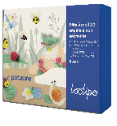 | 6 | 6 | 3701385308251 | 34070000 | 600 | 686 | 8.62 € | 35 % | 15.99 €
 | L760050 | Nouveauté 2025 | PATACIRE - PÂTE À MODELER VÉGÉTALE NON SÉCHANTE - 10 pains x 300 g - 3 kg - 10 coloris | 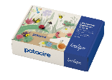 2 + | 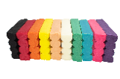 | 3 | 3 | 3701385300844 | 34070000 | 3000 | 3116 | 37.20 € | 29 % | 62.50 €
 | L760417 | Nouveauté 2025 | PATACIRE - PÂTE À MODELER VÉGÉTALE NON SÉCHANTE - MADE IN FRANCE - 1 pain x 300 g - Noir | 2 + |  | 6 | 14 | 3701385308305 | 34070000 | 300 | 310 | 4.08 € | 39 % | 7.99 €
 | L760431 | Nouveauté 2025 | PATACIRE - PÂTE À MODELER VÉGÉTALE NON SÉCHANTE - MADE IN FRANCE - 1 pain x 300 g - Chair | 2 + |  | 6 | 14 | 3701385308282 | 34070000 | 300 | 310 | 4.08 € | 39 % | 7.99 €
 | L760434 | Nouveauté 2025 | PATACIRE - PÂTE À MODELER VÉGÉTALE NON SÉCHANTE - 1 pain x 300 g - Violet | 2 + |  | 6 | 14 | 3701385308350 | 34070000 | 300 | 310 | 4.08 € | 39 % | 7.99 €
 | L760433 | Nouveauté 2025 | PATACIRE - PÂTE À MODELER VÉGÉTALE NON SÉCHANTE - MADE IN FRANCE - 1 pain x 300 g - Rouge | 2 + |  | 6 | 14 | 3701385308336 | 34070000 | 300 | 310 | 4.08 € | 39 % | 7.99 €
 | L760418 | Nouveauté 2025 | PATACIRE - PÂTE À MODELER VÉGÉTALE NON SÉCHANTE - MADE IN FRANCE - 1 pain x 300 g - Blanc | 2 + |  | 6 | 14 | 3701385308268 | 34070000 | 300 | 310 | 4.08 € | 39 % | 7.99 €
 | L760420 | Nouveauté 2025 | PATACIRE - PÂTE À MODELER VÉGÉTALE NON SÉCHANTE - 1 pain x 300 g - Rose | 2 + |  | 6 | 14 | 3701385308329 | 34070000 | 300 | 310 | 4.08 € | 39 % | 7.99 €
 | L760430 | Nouveauté 2025 | PATACIRE - PÂTE À MODELER VÉGÉTALE NON SÉCHANTE - MADE IN FRANCE - 1 pain x 300 g - Orange | 2 + | 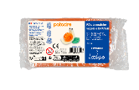 | 6 | 14 | 3701385308312 | 34070000 | 300 | 310 | 4.08 € | 39 % | 7.99 €
 | L760416 | Nouveauté 2025 | PATACIRE - PÂTE À MODELER VÉGÉTALE NON SÉCHANTE - MADE IN FRANCE - 1 pain x 300 g - Vert | 2 + |  | 6 | 14 | 3701385308343 | 34070000 | 300 | 310 | 4.08 € | 39 % | 7.99 €
 | L760415 | Nouveauté 2025 | PATACIRE - PÂTE À MODELER VÉGÉTALE NON SÉCHANTE - 1 pain x 300 g - Jaune | 2 + |  | 6 | 14 | 3701385308299 | 34070000 | 300 | 310 | 4.08 € | 39 % | 7.99 €
 | L760419 | Nouveauté 2025 | PATACIRE - PÂTE À MODELER VÉGÉTALE NON SÉCHANTE - MADE IN FRANCE - 1 pain x 300 g - Bleu | 2 + |  | 6 | 14 | 3701385308275 | 34070000 | 300 | 310 | 4.08 € | 39 % | 7.99 €
 | L760040 | Nouveauté 2025 | PATAQUA - PÂTE À JOUER - COULEURS COMPLÉMENTAIRES - MADE IN FRANCE - 4 pots x 130 g - 520 g - 4 coloris | 1 + | 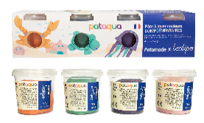 | 6 | 10 | 3701385308367 | 34070000 | 520 | 544 | 6.49 € | 51 % | 15.99 €
 | L760041 | Nouveauté 2025 | PATAQUA - PÂTE À JOUER - COULEURS PRIMAIRES - MADE IN FRANCE - 4 pots x 130 g - 520 g - 4 coloris | 1 + |  | 6 | 10 | 3701385308374 | 34070000 | 520 | 544 | 6.49 € | 51 % | 15.99 €
 | L760042 | Nouveauté 2025 | PATAQUA - PÂTE À JOUER - COULEURS PRIMAIRES & COMPLÉMENTAIRES - MADE IN FRANCE - 8 pots x 130 g - 1,04 kg - 8 coloris | 1 + |  | 5 | 5 | 3701385308565 | 34070000 | 1040 | 1100 | 12.45 € | 50 % | 29.99 €
 | L760043 | Nouveauté 2025 | PATAQUA - PÂTE À JOUER - MADE IN FRANCE - COULEURS PRIMAIRES - 4 pots x 500 g - 2 kg - 4 coloris | 1 + |  | 3 | 3 | 3701385308503 | 34070000 | 2000 | 2076 | 17.56 € | 53 % | 44.99 €
 | L310070 |  | GÉOPLAN & MÉTIER À TISSER - 2 EN 1 - 18 x 18 cm - 1 pc - 1 coloris | 3 + |  | 6 | 50 | 3701385303324 | 9503 00 70 | 163 | 200 | 4.41 € | 52 % | 10.99 €
 | L324900 | Nouveauté 2025 | PERLES EN BOIS - ALPHABET - 1 x 1 cm - 500 pcs - 8 coloris | 3 + |  | 6 | 40 | 3701385308473 | 4421999999 | 213 | 260 | 5.88 € | 53 % | 14.99 €
 | L325000 |  | PERLES EN BOIS - ALPHABET - 1 x 1 cm - 400 pcs - 1 coloris | 3 + |  | 6 | 40 | 3701385302457 | 4421999999 | 170 | 208 | 4.09 € | 51 % | 9.99 €
 | L323000 |  | PERLES EN BOIS - SCANDINAVIA - ø 15 - 30 mm - 300 pcs - 6 coloris | 3 + |  | 6 | 12 | 3701385300293 | 4421999999 | 700 | 780 | 14.64 € | 41 % | 29.99 €
 | L322000 |  | PERLES EN BOIS - NATUREA - ø 8 - 25 mm - 575 pcs - 1 coloris | 3 + |  | 6 | 12 | 3701385300088 | 4421999999 | 460 | 540 | 7.45 € | 40 % | 14.99 €
 | L324000 |  | PERLES EN BOIS - COLOREA - ø 10 mm - 1000 pcs - 6 coloris | 3 + |  | 6 | 12 | 3701385300330 | 4421999999 | 315 | 369 | 4.08 € | 62 % | 12.99 €
 | L322010 |  | PERLES EN BOIS - RONDELLES COLORÉES - ø 8 x 3 mm - 1000 pcs - 7 coloris | 3 + |  | 6 | 50 | 3701385305885 | 4421999999 | 89 | 113 | 5.75 € | 57 % | 15.99 €
 | L322020 |  | PERLES EN BOIS - RONDELLES NATURELLES - ø 8 x 3 mm - 1000 pcs - 1 coloris | 3 + |  | 6 | 50 | 3701385305991 | 4421999999 | 89 | 113 | 4.90 € | 59 % | 14.50 €
 | L325001 |  | PERLES EN BOIS - VISAGES - ø 22 mm - 30 pcs - 1 coloris | 3 + |  | 6 | 50 | 3701385304987 | 4421999999 | 81 | 106 | 3.86 € | 34 % | 6.99 €
 | L325002 | Nouveauté 2026 | PERLES EN BOIS - CŒURS - 1 x 1 cm - 400 pcs - 2 coloris | 3 + |  | 6 | 50 | 3701385309449 | 4421999999 | 135 | 155 | 5.96 € | 40 % | 11.99 €
 | L327001 | Nouveauté 2025 | PERLES EN BOIS - HALLOWEEN - Perles rondes : ø 8 mm Perles fantaisie : 15 - 25 mm - 300 pcs - 4 coloris | 3 + |  | 6 | 40 | 3701385308626 | 44219999 | 100 | 124 | 3.54 € | 57 % | 9.99 €
 | L327002 | Nouveauté 2025 | PERLES EN BOIS - PÂQUES - Perles rondes : ø 8 mm Perles fantaisie : 15 - 25 mm - 300 pcs - 4 coloris | 3 + |  | 6 | 40 | 3701385308633 | 44219999 | 107 | 130 | 3.54 € | 57 % | 9.99 €
 | L327000 |  | PERLES EN BOIS - NOËL - Perles rondes : ø 8 mm Perles fantaisie : 15 - 25 mm - 300 pcs - 4 coloris | 3 + |  | 6 | 40 | 3701385306004 | 44219999 | 103 | 121 | 3.54 € | 57 % | 9.99 €
 | L328000 | Nouveauté 2026 | PACK PERLES 1800 PERLES - LOVE - 1800 pcs - Tailles assorties - Fils élastiques 2 x 2 m - 1 pince - 10 fermoirs - 9 coloris | 7 + |  | 6 | 50 | 3701385309456 | 39269097 | 132 | 192 | 5.38 € | 41 % | 10.99 €
 | L324010 |  | PERLES EN PLASTIQUE - FLUO - ø 6/8/10 mm - 450 pcs - 8 coloris | 4 + |  | 6 | 50 | 3701385307513 | 39.26.90.97.90 | 100 | 119 | 4.46 € | 46 % | 9.99 €
 | L325023 | Nouveauté 2025 | SEQUINS PLATS - CŒURS - 6 mm - 3000 pcs - 180 g - 5 coloris | 3 + |  | 6 | 40 | 3701385308527 | 3926909790 | 186 | 206 | 3.36 € | 55 % | 8.99 €
 | L325022 |  | SEQUINS PLATS - NOËL - 7 mm - 3000 pcs - 180 g - 5 coloris | 3 + |  | 6 | 40 | 3701385304994 | 3926909790 | 180 | 205 | 3.36 € | 55 % | 8.99 €
 | L325020 |  | SEQUINS À FACETTES - ARC-EN-CIEL - 6 mm - 3000 pcs - 180 g - 9 coloris | 3 + |  | 6 | 40 | 3701385302914 | 3926909790 | 20g par sachet de couleur | 205 | 3.36 € | 50 % | 7.99 €
 | L325021 |  | SEQUINS À FACETTES - PASTEL - 6 mm - 3000 pcs - 180 g - 6 coloris | 3 + |  | 6 | 40 | 3701385305007 | 3926909790 | 180 | 210 | 3.36 € | 50 % | 7.99 €
 | L289970 |  | MAXI PACK PERLES EN FEUTRINE - PRINTEMPS - 4 - 6 cm - 120 pcs - 6 coloris | 3 + |  | 6 | 50 | 3701385301672 | 6307909100 | 47 | 77 | 5.32 € | 42 % | 10.99 €

